00_Guidance
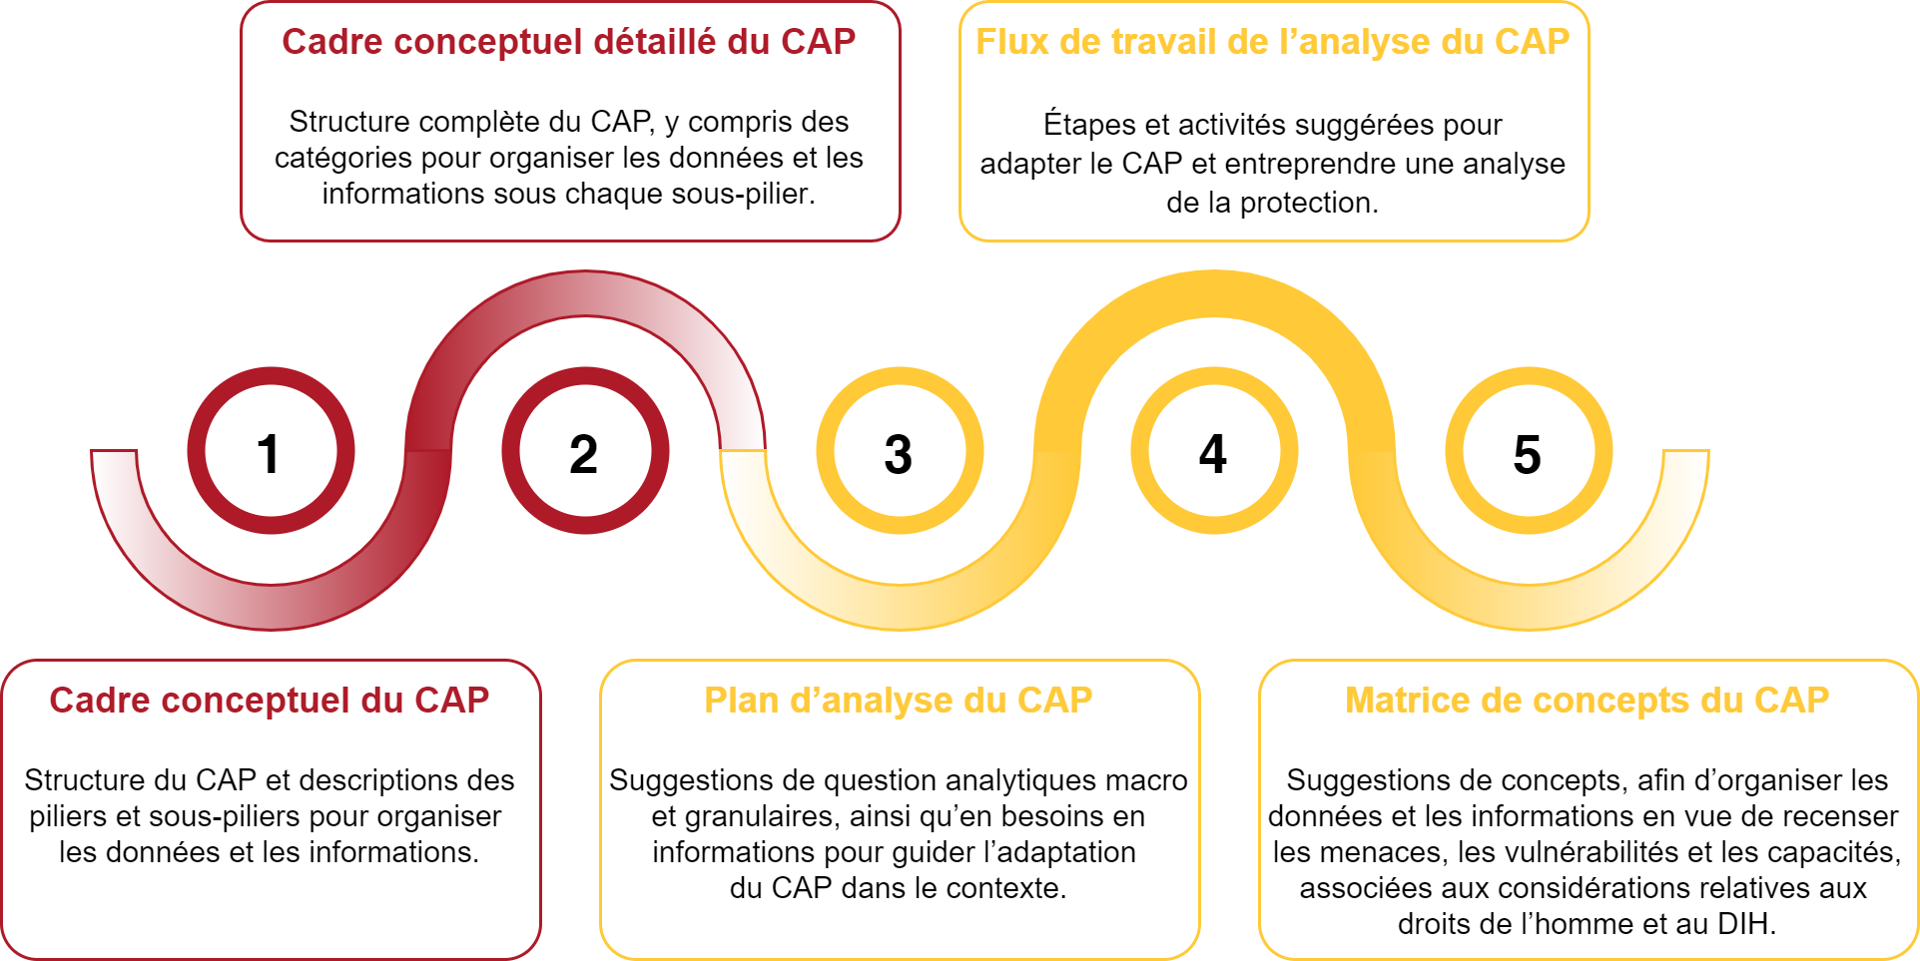
Guide des outils dʼanalyse du CAP
Les outils dʼanalyse du CAP ne constituent nullement une collection dʼinstruments ou de méthodes de collecte ou dʼanalyse de données. Ils fournissent des conseils pour adapter le CAP au contexte et pour organiser lʼanalyse de la protection selon la structure et la logique du CAP.

Onglet N° | Outil | Description | Utilisation
 | Cadre conceptuel et descriptions du CAP | Diagramme montrant la structure du CAP et fournissant des descriptions pour chaque pilier et sous-pilier. | Les diagrammes du CAP illustrent visuellement la structure du CAP, ce qui peut s’avérer utile pour présenter le CAP à de nouveaux utilisateurs, pour des exercices de renforcement des capacités, ainsi que pour organiser des sessions dʼanalyse collaborative éclairées par la logique et les concepts du CAP.
 | Cadre conceptuel détaillé du CAP | Diagramme montrant la structure du CAP, dénué de description et incluant les catégories pour organiser les données et informations sous chaque sous-pilier.
 | Plan dʼanalyse du CAP | Ensemble de questions macro-analytiques, de questions analytiques granulaires et de suggestions de besoins en informations en vue d’adapter le CAP et organiser les données et les informations au titre de chaque pilier. | Le plan dʼanalyse ne prévoit pas de série de questions pour la collecte de données primaires. Les suggestions de questions analytiques et de besoins en informations devraient guider la compréhension de ce qui s’impose dans le contexte pour entreprendre une analyse de protection. Les questions analytiques aident en outre à structurer la cartographie des données, des indicateurs et des sources de données existants.
 | Flux de travail de lʼanalyse du CAP | Ensemble dʼétapes et dʼactivités suggérées pour entreprendre une analyse de protection selon la logique et la structure du CAP. | Le flux de travail doit être adapté au contexte. Les processus et les activités suggèrent des moyens dʼassurer une solide analyse de la protection conformément au processus dʼanalyse du CAP - de la conception dʼun processus dʼanalyse continu et collaboratif à la communication des résultats de lʼanalyse avec diverses parties prenantes. Le flux de travail doit être examiné en combinaison avec lʼAnnex 2_PAF Analysis Process Explained.
 | Matrice des concepts du CAP | Ensemble de concepts permettant d’étudier les données et les informations en vue de recenser les menaces, les vulnérabilités et les capacités. | La matrice des concepts fournit un moyen dʼorganiser les données sous des macro-définitions de différentes menaces, vulnérabilités et capacités afin de promouvoir la comparabilité. Elle fournit également des considérations spécifiques au droit international humanitaire (DIH) et aux droits de lʼhomme (DH) associées à chaque concept, utiles pour lʼinteropérabilité avec dʼautres cadres et le déclenchement de mécanismes spécifiques de DIH/DH.
 | Le diagramme ci-dessous montre comment naviguer dans cette annexe et résume ce qu’aborde chaque onglet. Il nʼest pas censé représenter un processus linéaire ; dans la pratique, de nombreux outils peuvent être utilisés simultanément.

